商城
打折表现： 1.增加红色删除线 2.删除原来价格，显示打折后价格

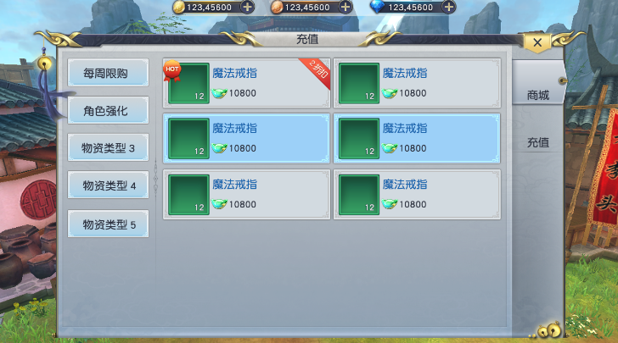

2160

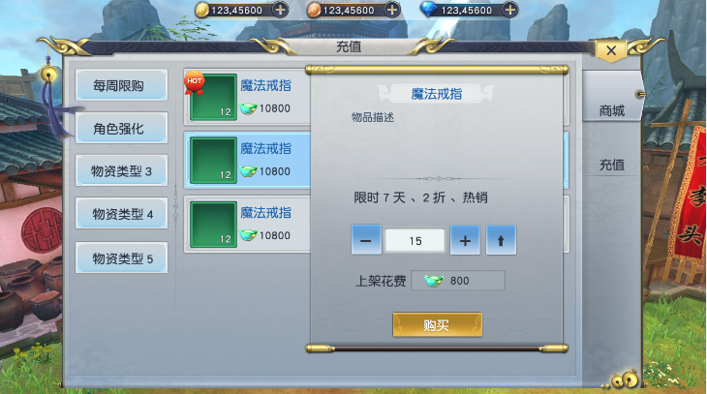

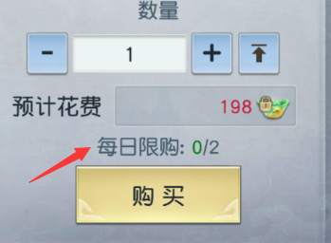

每日限购：0/2

 |  | 参考图：镇魔曲
 | 增加每日限购信息

充值
美术需求： | 充值界面
首充：
1.错别字：改为“首充双倍”
2.程序字“首充另送XX元宝”

角标已有，具体哪个标签策划配置

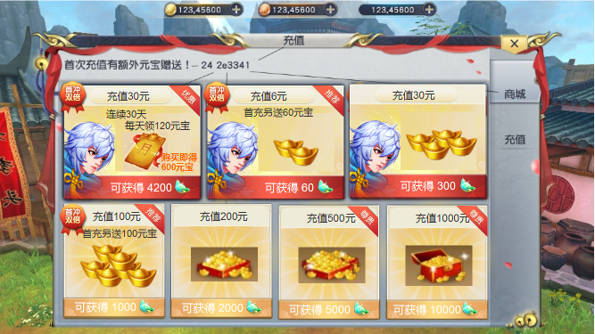

月卡：
1.月卡图标
2."购买立得 600元宝"美术字
3.“连续30天 每天领120元宝”程序字
充值档次：
1.充值金额和获得元宝，程序字（具体读表）
2.如果数字是美术字，请出一套0-9的美术数字

充值档次：
2.图标改为：小元宝、中元宝、大元宝；
小元宝箱、中元宝箱、大元宝箱
（能表明档次递增即可）

文字看不清

 |  | 参考图片：
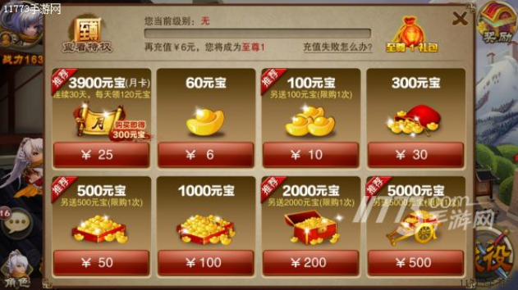

 |  |  | 参考图

